采购包1-非清真面包类产品
2026年面包类产品项目需求明细-采购包1
序号 | 物料编码 | 物料名称 | 现用规格型号 | 计量单位 | 年度用量 参考 | 图片参考 | 原料描述
1 | 100902022 | 切片方包（三明治面包） | 50克/片 8片/包 12*12厘米/片 | 包 | 130000 | 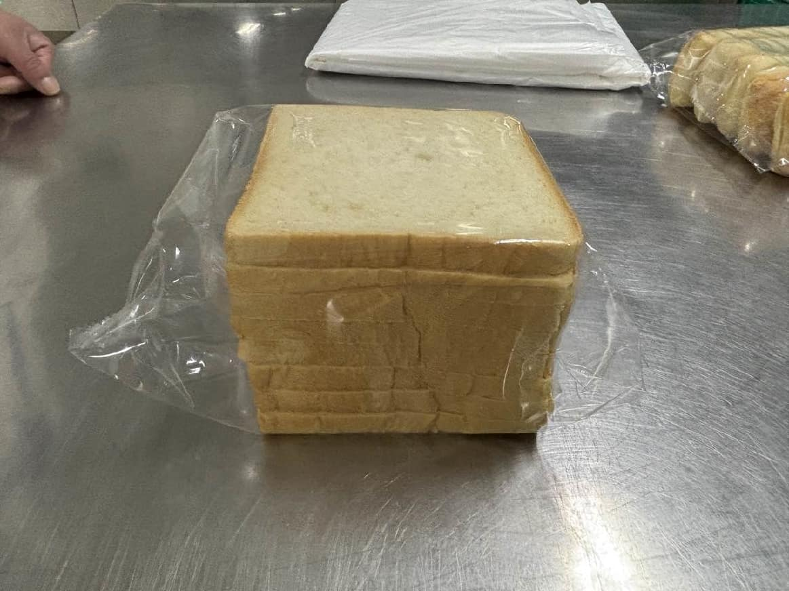 | 保质期5-7天，食品级密封包装。呈方形切片，形状规整，薄厚均匀，边缘整齐，质地均匀，气孔细密，组织松软，有弹性。切面为淡黄色，色泽均匀，有纯正面包麦香，口感松软细腻。 无过大气孔，边缘无发黑，无焦糊斑，无残缺，无掉渣，无塌陷，无变形，无干硬，无发粘，无受潮，无霉点，无异色，无异物，无异味，无虫害，无腐败。 包装严密洁净，易于开启，不易产生异物。
2 | 100902028 | 热狗开口（长形） | 30-35克/个 长度12厘米 宽度4.5厘米 高度4厘米 | 个 | 20000 | 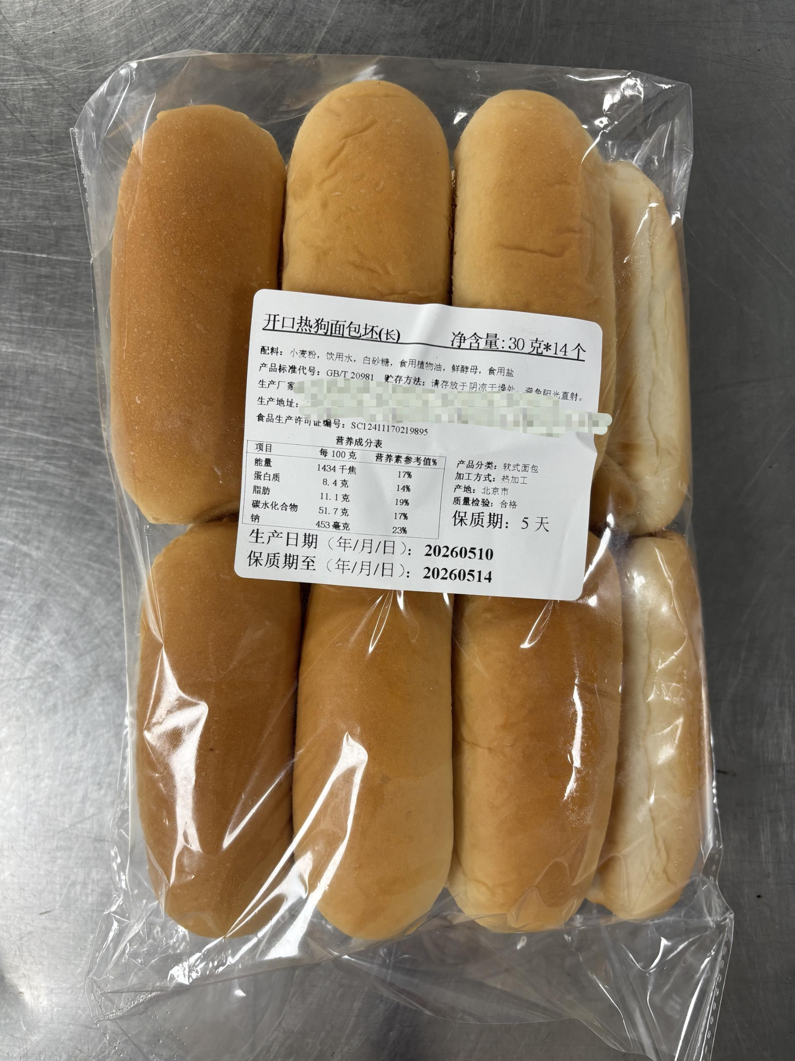 | 规格10-20个/袋。保质期5-7天，食品级密封包装。呈长条形，两端圆润，有深开口，开口位置居中，形状规整，大小均匀，切面整齐，质地均匀，气孔细密，组织松软，有弹性。切面为淡黄色，色泽均匀，有纯正面包麦香，口感松软细腻。 切口无歪斜，无过大气孔，无焦糊斑，无残缺，无掉渣，无塌陷，无变形，无干硬，无发粘，无发黑，无受潮，无霉点，无异色，无异物，无异味，无虫害，无腐败。 包装严密洁净，易于开启，不易产生异物。
3 | 100902034 | 汉堡丕 | 50-55克/个 直径8厘米 高度4-4.5厘米 | 个 | 1650000 | 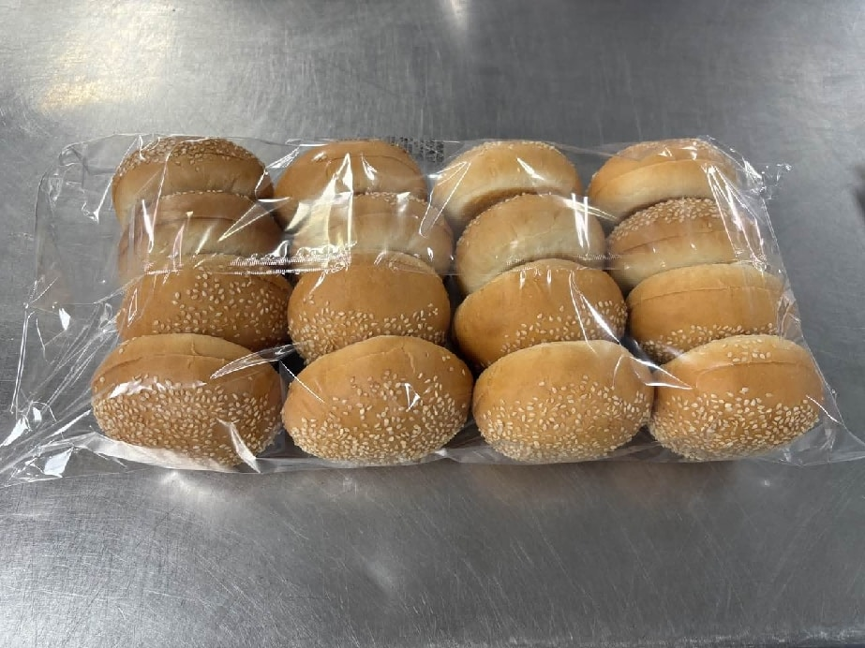 | 规格20个/袋。保质期5-7天，食品级密封包装。呈圆形，顶部有一层均匀的芝麻，有深开口，开口位置居中，形状规整，大小均匀，切面整齐，质地均匀，气孔细密，组织松软，有弹性。切面为淡黄色，色泽均匀，有纯正面包麦香，口感松软细腻。 切口无歪斜，无过大气孔，无焦糊斑，无残缺，无掉渣，无塌陷，无变形，无干硬，无发粘，无发黑，无受潮，无霉点，无异色，无异物，无异味，无虫害，无腐败。 包装严密洁净，易于开启，不易产生异物。
4 | 100902023 | 裸麦方包 | 800克/包 20片/包 | 包 | 150 | ---- | 保质期5-7天，食品级密封包装。以黑麦粉/裸麦粉为主要原料。呈方形切片，形状规整，薄厚均匀，边缘整齐，质地均匀，气孔细密，组织紧实，有弹性。切面为棕褐色，色泽均匀，有纯正麦香气。 无过大气孔，无焦糊斑，无残缺，无掉渣，无塌陷，无变形，无干硬，无发软，无发粘，无受潮，无霉点，无异色，无异物，无异味，无虫害，无腐败。 包装严密洁净，易于开启，不易产生异物。
5 | 100902079 | 帕尼尼 | 60克/个 长度12-13厘米 宽度7-8厘米 | 个 | 3500000 | 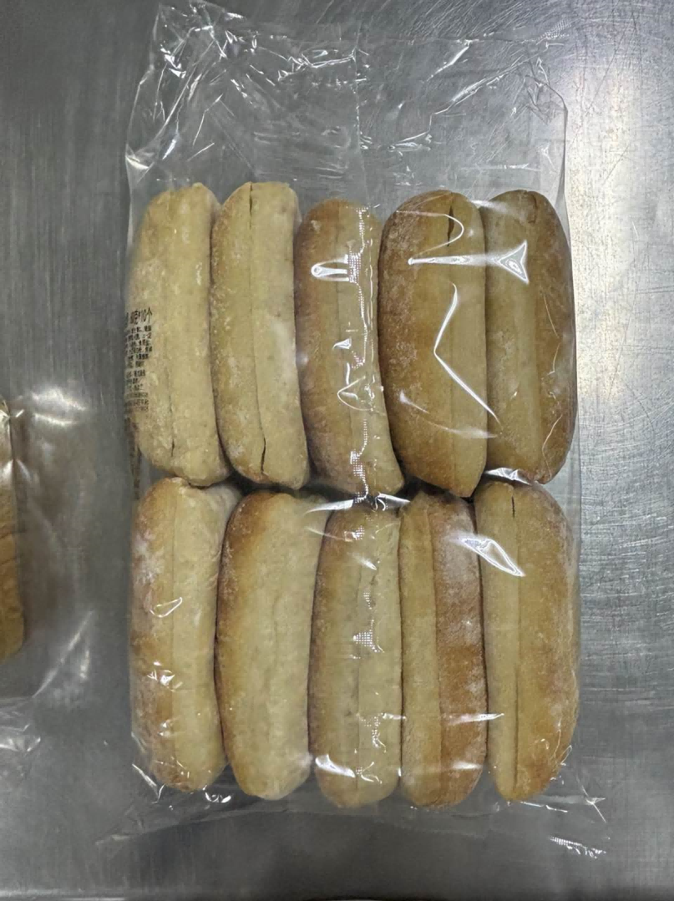 | 规格10个/袋。保质期5-7天，食品级密封包装。呈扁平椭圆状，有深开口，开口位置居中，形状规整，大小均匀，表面薄粉均匀，切面整齐，质地均匀，气孔细密，组织松软，有弹性。切面为淡黄色，色泽均匀，有纯正面包麦香，口感有嚼劲。 切口无歪斜，无过大气孔，无焦糊斑，无残缺，无掉渣，无塌陷，无变形，无干硬，无发粘，无发黑，无受潮，无霉点，无异色，无异物，无异味，无虫害，无腐败。 包装严密洁净，易于开启，不易产生异物。
6 | 100902035 | 全麦方包 | 40克/片 4片/包 | 包 | 30000 | 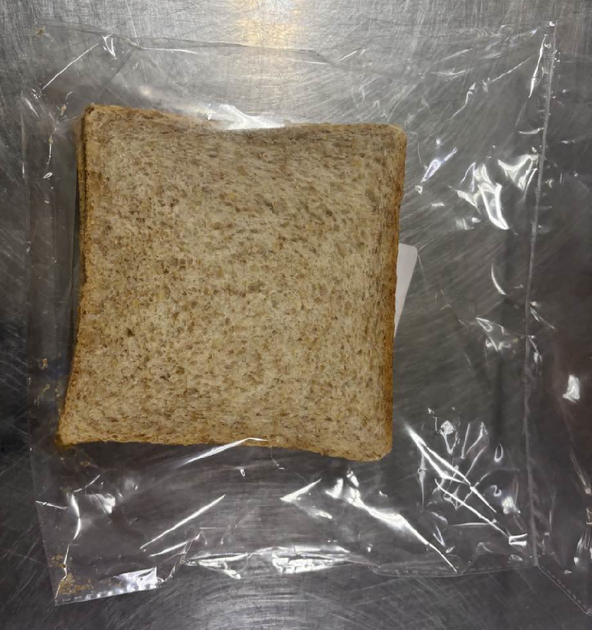 | 保质期5-7天，食品级密封包装。呈方形切片，形状规整，薄厚均匀，边缘整齐，质地均匀，气孔细密，组织微紧实，有弹性。切面为棕黄色，色泽均匀，有浓郁麦香，口感微粗糙，有颗粒感和纤维感。外包装需有航美心品logo标志。要求图案文字印刷清晰醒目，颜色色调分明易辨，条纹网格类线条宽度适宜，摩擦不脱色。 无过大气孔，边缘无发黑，无焦糊斑，无残缺，无掉渣，无塌陷，无变形，无干硬，无发粘，无受潮，无霉点，无异色，无异物，无异味，无虫害，无腐败。 包装严密洁净，易于开启，不易产生异物。
7 | 100902066 | 圆农夫包 | 40克/个 | 个 | 1000000 | 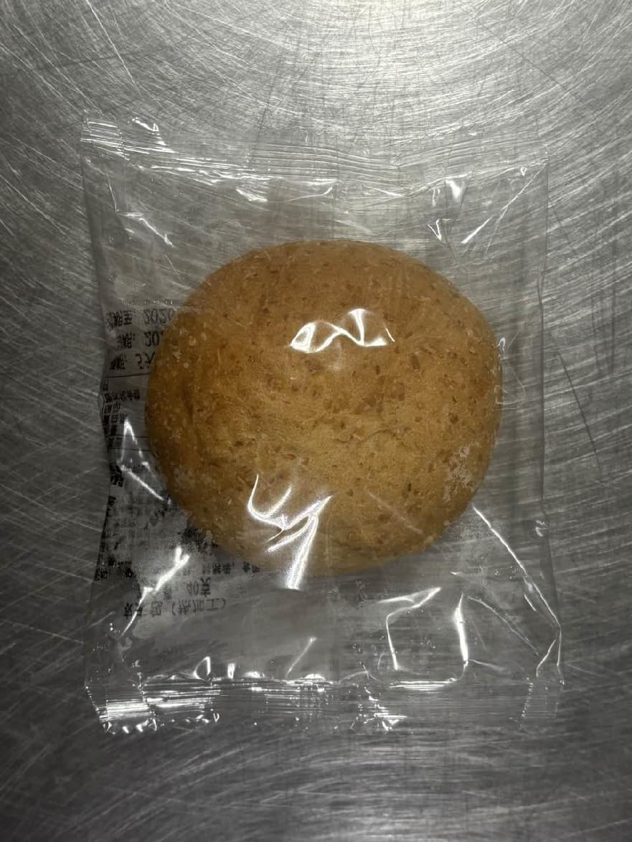 | 保质期5-7天。独立包装，食品级密封包装。面包呈圆形，形状规整，大小均匀，边缘整齐，质地均匀，圆润饱满，整体有均匀粗颗粒麦粒，气孔细密，组织松软，有弹性。色泽均匀，有浓郁麦香，口感有颗粒感和纤维感，有嚼劲。外包装需有航美心品logo标志。要求图案文字印刷清晰醒目，颜色色调分明易辨，条纹网格类线条宽度适宜，摩擦不脱色。 无过大气孔，无发黑，无焦糊斑，无残缺，无掉渣，无塌陷，无变形，无干硬，无发粘，无受潮，无霉点，无异色，无异物，无异味，无虫害，无腐败。 包装严密洁净，易于开启，不易产生异物。
8 | 新增 | 独立包装圆农夫包（10个装） | 40克/个 10个/袋 | 袋 | 80000 | ---- | 保质期5-7天。大包装（一袋有十个小独立包装），食品级密封包装。面包呈圆形，形状规整，大小均匀，边缘整齐，质地均匀，圆润饱满，整体有均匀粗颗粒麦粒，气孔细密，组织松软，有弹性。色泽均匀，有浓郁麦香，口感有颗粒感和纤维感，有嚼劲。外包装需有航美心品logo标志。要求图案文字印刷清晰醒目，颜色色调分明易辨，条纹网格类线条宽度适宜，摩擦不脱色。 无过大气孔，无发黑，无焦糊斑，无残缺，无掉渣，无塌陷，无变形，无干硬，无发粘，无受潮，无霉点，无异色，无异物，无异味，无虫害，无腐败。 包装严密洁净，易于开启，不易产生异物。
9 | 新增 | 圆农夫包（大包装） | 40克/个 20个/袋 | 袋 | 20000 | 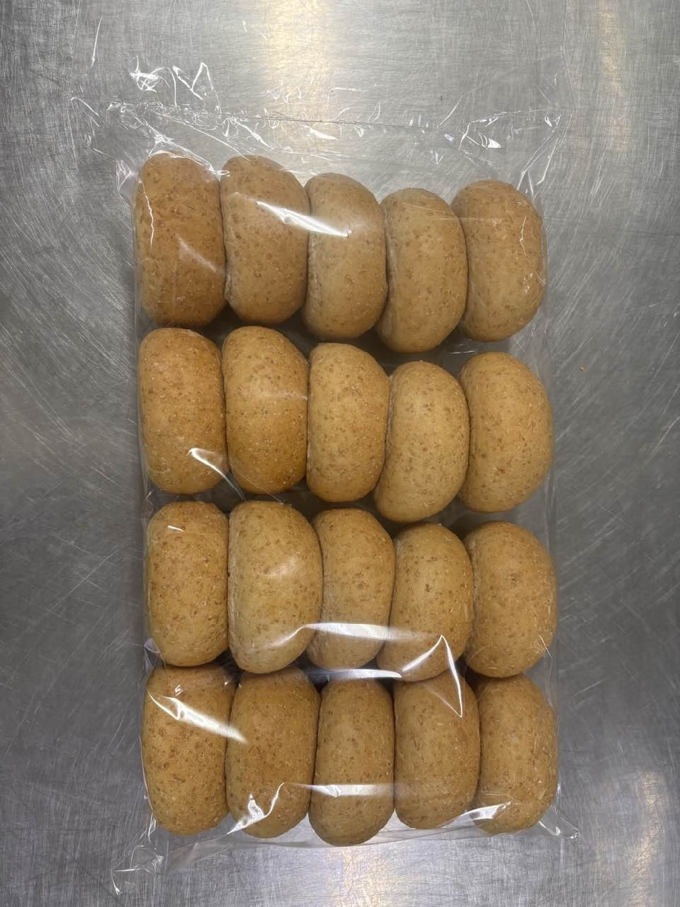 | 保质期5-7天。非独立包装（20个/袋），食品级密封包装。面包呈圆形，形状规整，大小均匀，边缘整齐，质地均匀，圆润饱满，整体有均匀粗颗粒麦粒，气孔细密，组织松软，有弹性。色泽均匀，有浓郁麦香，口感有颗粒感和纤维感，有嚼劲。 无过大气孔，无发黑，无焦糊斑，无残缺，无掉渣，无塌陷，无变形，无干硬，无发粘，无受潮，无霉点，无异色，无异物，无异味，无虫害，无腐败。 包装严密洁净，易于开启，不易产生异物。
10 | 100902012 | 独立核桃杯糕 | 55克/个 | 个 | 8000 | 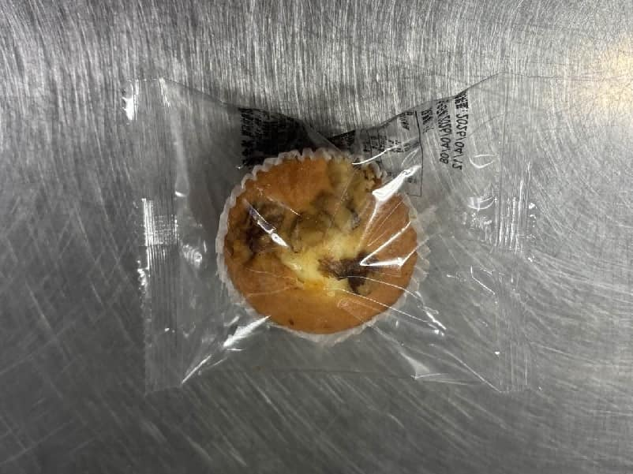 | 保质期5-7天。食品级密封包装。形状规整，大小均匀，边缘整齐，质地均匀细腻，有弹性，顶部有核桃仁，有杯糕纸托。内里呈淡黄色，色泽均匀，有浓郁蛋奶香和坚果香气，口感松软湿润。外包装需有航美心品logo标志。要求图案文字印刷清晰醒目，颜色色调分明易辨，条纹网格类线条宽度适宜，摩擦不脱色。 无过大气孔，无发黑，无焦糊斑，无残缺，无掉渣，无塌陷，无变形，无干硬，无发粘，无渗油，无霉点，无异色，无异物，无异味，无虫害，无腐败。 包装严密洁净，易于开启，不易产生异物。
11 | 100902013 | 独立提子杯糕 | 55克/个 | 个 | 3500000 | 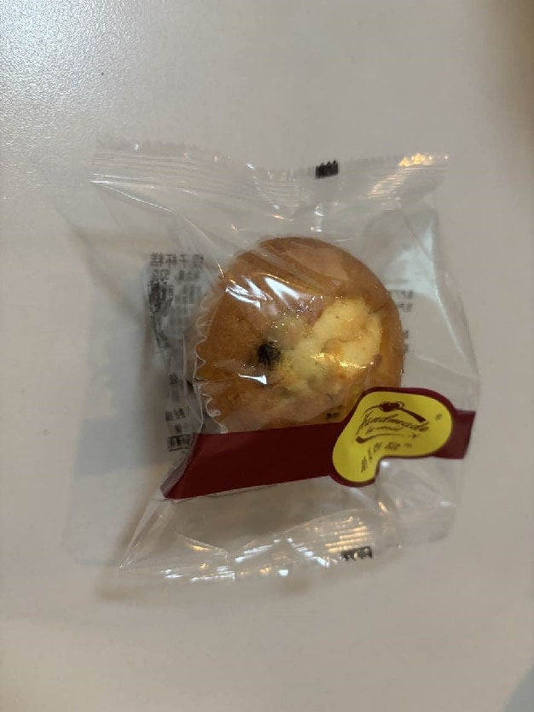 | 保质期5-7天。食品级密封包装。形状规整，大小均匀，边缘整齐，质地均匀细腻，有弹性，顶部有提子干，有杯糕纸托。内里呈淡黄色，色泽均匀，有浓郁蛋奶香气，口感松软湿润。外包装需有航美心品logo标志。要求图案文字印刷清晰醒目，颜色色调分明易辨，条纹网格类线条宽度适宜，摩擦不脱色。 无过大气孔，无发黑，无焦糊斑，无残缺，无掉渣，无塌陷，无变形，无干硬，无发粘，无渗油，无霉点，无异色，无异物，无异味，无虫害，无腐败。 包装严密洁净，易于开启，不易产生异物。
12 | 100902032 | 迷你提子杯糕 | 35克/个 | 个 | 260000 | 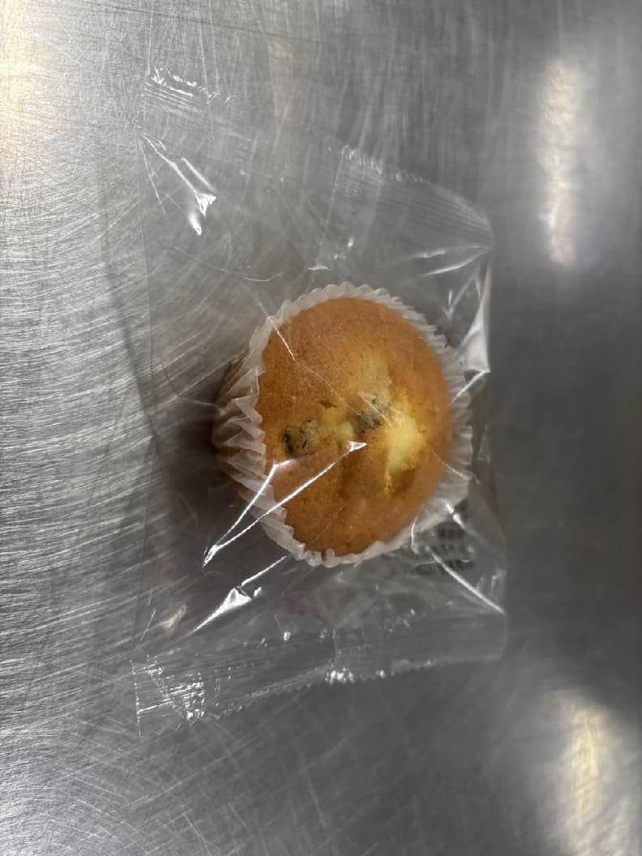 | 保质期5-7天。食品级密封包装。形状规整，大小均匀，边缘整齐，质地均匀细腻，有弹性，顶部有提子干，有杯糕纸托。内里呈淡黄色，色泽均匀，有浓郁蛋奶香气，口感松软湿润。外包装需有航美心品logo标志。要求图案文字印刷清晰醒目，颜色色调分明易辨，条纹网格类线条宽度适宜，摩擦不脱色。 无过大气孔，无发黑，无焦糊斑，无残缺，无掉渣，无塌陷，无变形，无干硬，无发粘，无渗油，无霉点，无异色，无异物，无异味，无虫害，无腐败。 包装严密洁净，易于开启，不易产生异物。
13 | 100902033 | 迷你核桃杯糕 | 35克/个 | 个 | 250000 |  | 保质期5-7天。食品级密封包装。形状规整，大小均匀，边缘整齐，质地均匀细腻，有弹性，顶部有核桃仁，有杯糕纸托。内里呈淡黄色，色泽均匀，有浓郁蛋奶香和坚果香气，口感松软湿润。外包装需有航美心品logo标志。要求图案文字印刷清晰醒目，颜色色调分明易辨，条纹网格类线条宽度适宜，摩擦不脱色。 无过大气孔，无发黑，无焦糊斑，无残缺，无掉渣，无塌陷，无变形，无干硬，无发粘，无渗油，无霉点，无异色，无异物，无异味，无虫害，无腐败。 包装严密洁净，易于开启，不易产生异物。
14 | 100902036 | 云石蛋糕 | 60克/个 | 个 | 190000 | 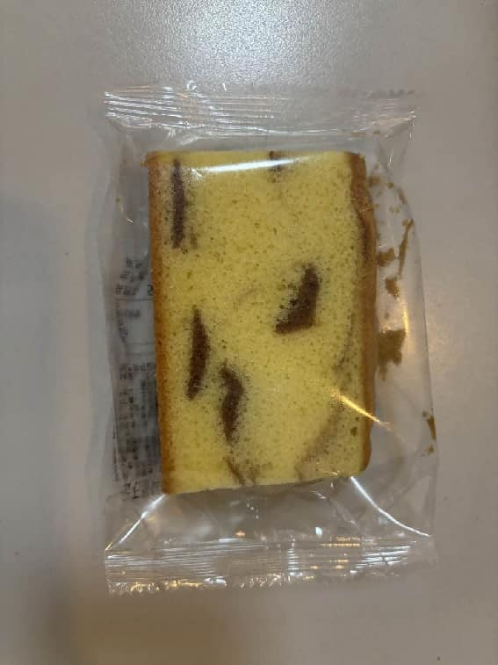 | 保质期5-7天。食品级密封包装。糕体呈方形，形状规整，大小薄厚均匀，边缘整齐，质地松软，有弹性，大理石纹分布均匀。内里呈黄色，色泽均匀，有浓郁蛋香，口感松软湿润。外包装需有航美心品logo标志。要求图案文字印刷清晰醒目，颜色色调分明易辨，条纹网格类线条宽度适宜，摩擦不脱色。 无过大气孔，无发黑，无焦糊斑，无残缺，无掉渣，无塌陷，无变形，无干硬，无发粘，无渗油，无霉点，无异色，无异物，无异味，无虫害，无腐败。 包装严密洁净，易于开启，不易产生异物。
15 | 100902031 | 迷你云石蛋糕 | 30克/个 | 个 | 780000 | 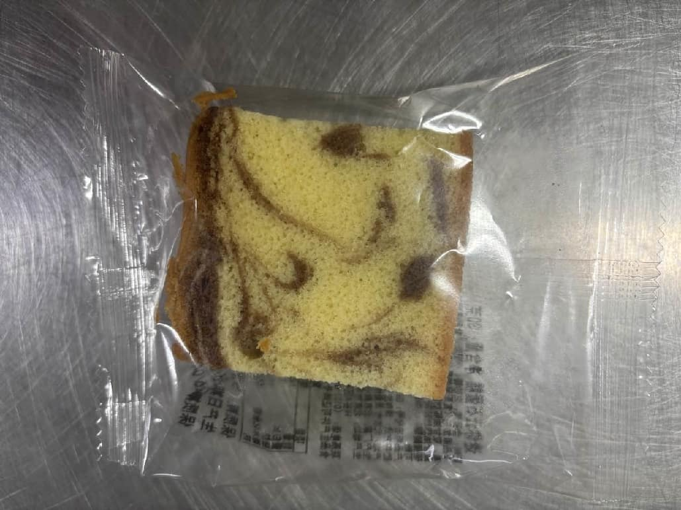 | 保质期5-7天。食品级密封包装。糕体呈方形，形状规整，大小薄厚均匀，边缘整齐，质地松软，有弹性，大理石纹分布均匀。内里呈黄色，色泽均匀，有浓郁蛋香，口感松软湿润。外包装需有航美心品logo标志。要求图案文字印刷清晰醒目，颜色色调分明易辨，条纹网格类线条宽度适宜，摩擦不脱色。 无过大气孔，无发黑，无焦糊斑，无残缺，无掉渣，无塌陷，无变形，无干硬，无发粘，无渗油，无霉点，无异色，无异物，无异味，无虫害，无腐败。 包装严密洁净，易于开启，不易产生异物。
16 | 100901022 | 独立包装红豆沙包 | 50克/个 | 个 | 850000 |  | 保质期5-7天。食品级密封包装。面包呈圆形，形状规整，大小均匀，边缘整齐，质地均匀，圆润饱满，气孔细密，组织松软，有弹性，馅料紧实，内馅位置居中。内里呈浅黄色，色泽均匀，有浓郁麦香和红豆香，红豆馅料香甜绵密。外包装需有航美心品logo标志。要求图案文字印刷清晰醒目，颜色色调分明易辨，条纹网格类线条宽度适宜，摩擦不脱色。 无过大气孔，无发黑，无焦糊斑，无残缺，无掉渣，无塌陷，无变形，无干硬，无发粘，无受潮，无霉点，无异色，无异物，无异味，无虫害，无腐败。 包装严密洁净，易于开启，不易产生异物。
17 | 100902038 | 独立包装小圆面包 | 30克/个 | 个 | 13040000 |  | 保质期7-9天。独立包装，食品级密封包装。面包呈圆形，形状规整，大小均匀，边缘整齐，质地均匀，圆润饱满，气孔细密，组织松软，有弹性。内里呈浅黄色，色泽均匀，有浓郁麦香，口感松软。外包装需有航美心品logo标志。要求图案文字印刷清晰醒目，颜色色调分明易辨，条纹网格类线条宽度适宜，摩擦不脱色。 无过大气孔，无发黑，无焦糊斑，无残缺，无掉渣，无塌陷，无变形，无干硬，无发粘，无受潮，无霉点，无异色，无异物，无异味，无虫害，无腐败。 包装严密洁净，易于开启，不易产生异物。
18 | 新增 | 独立包装小圆面包（10个装） | 30克/个 10个/袋 | 袋 | 146000 | 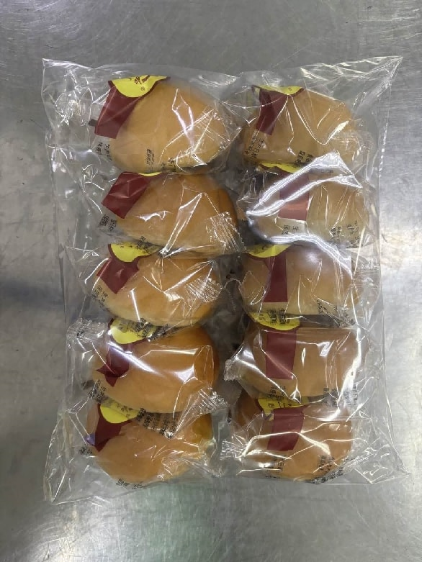 | 保质期7-9天。大包装（一袋有十个小独立包装），食品级密封包装。面包呈圆形，形状规整，大小均匀，边缘整齐，质地均匀，圆润饱满，气孔细密，组织松软，有弹性。内里呈浅黄色，色泽均匀，有浓郁麦香，口感松软。外包装需有航美心品logo标志。要求图案文字印刷清晰醒目，颜色色调分明易辨，条纹网格类线条宽度适宜，摩擦不脱色。 无过大气孔，无发黑，无焦糊斑，无残缺，无掉渣，无塌陷，无变形，无干硬，无发粘，无受潮，无霉点，无异色，无异物，无异味，无虫害，无腐败。 包装严密洁净，易于开启，不易产生异物。
19 | 100902050 | 非独立包装小圆面包 | 30克/个 20个/袋 | 个 | 4500000 | 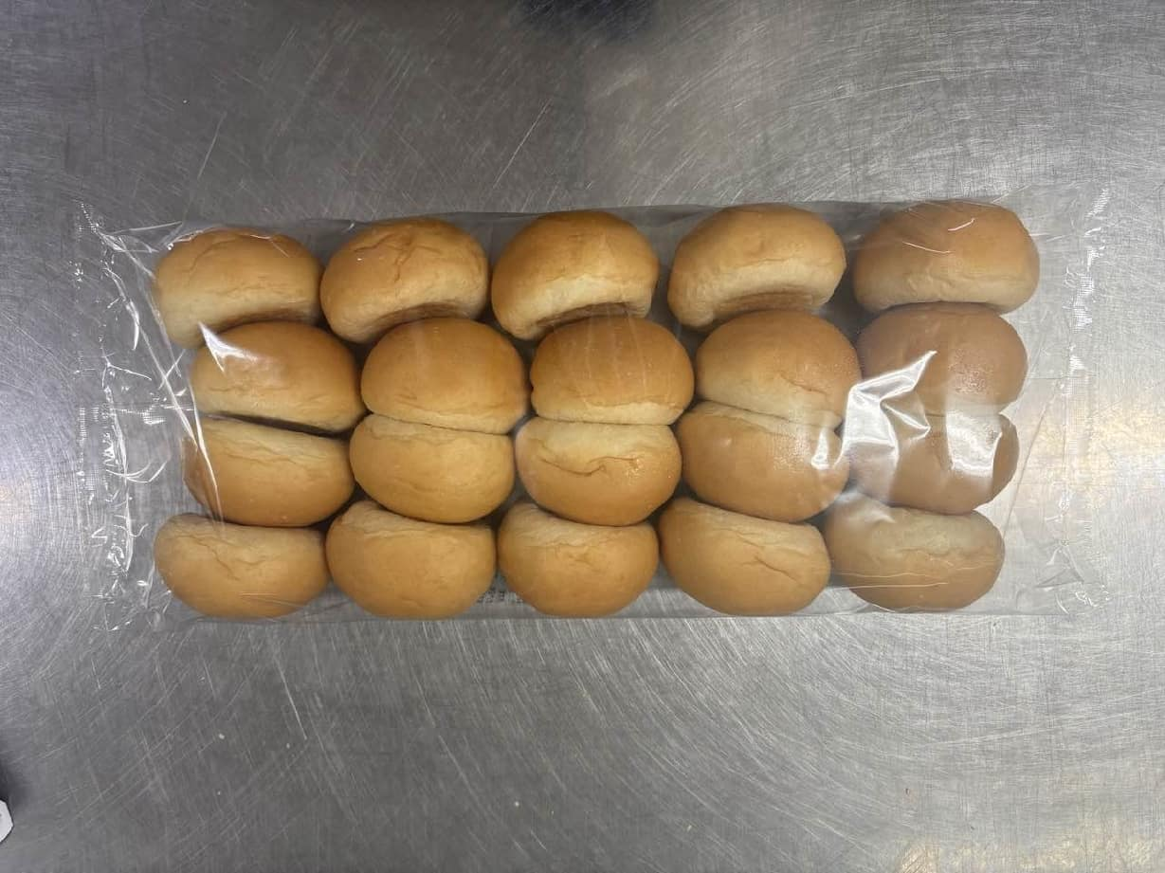 | 保质期7-9天。食品级密封包装。面包呈圆形，形状规整，大小均匀，边缘整齐，质地均匀，圆润饱满，气孔细密，组织松软，有弹性。内里呈浅黄色，色泽均匀，有浓郁麦香，口感松软。 无过大气孔，无发黑，无焦糊斑，无残缺，无掉渣，无塌陷，无变形，无干硬，无发粘，无受潮，无霉点，无异色，无异物，无异味，无虫害，无腐败。 包装严密洁净，易于开启，不易产生异物。
20 | 新增 | 开口小圆面包（非独立包装） | 30克/个 20个/袋 | 袋 | 5000 | 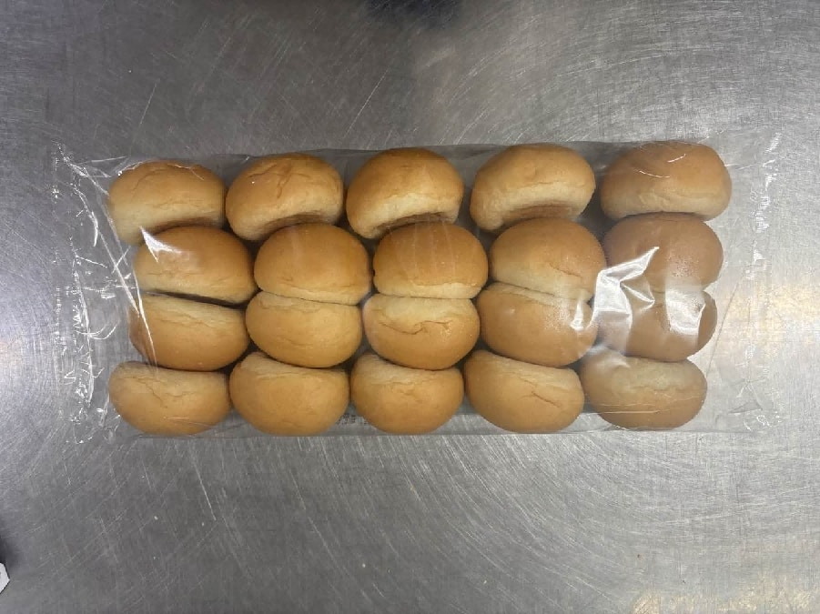 | 保质期7-9天。横向从中间完全切半，食品级密封包装。面包呈圆形，形状规整，大小均匀，边缘整齐，质地均匀，圆润饱满，气孔细密，组织松软，有弹性。内里呈浅黄色，色泽均匀，有浓郁麦香，口感松软。 无过大气孔，无发黑，无焦糊斑，无残缺，无掉渣，无塌陷，无变形，无干硬，无发粘，无受潮，无霉点，无异色，无异物，无异味，无虫害，无腐败。 包装严密洁净，易于开启，不易产生异物。
21 | 101100028 | 黑芝麻老婆饼 | 25克*2/袋 | 袋 | 200000 | 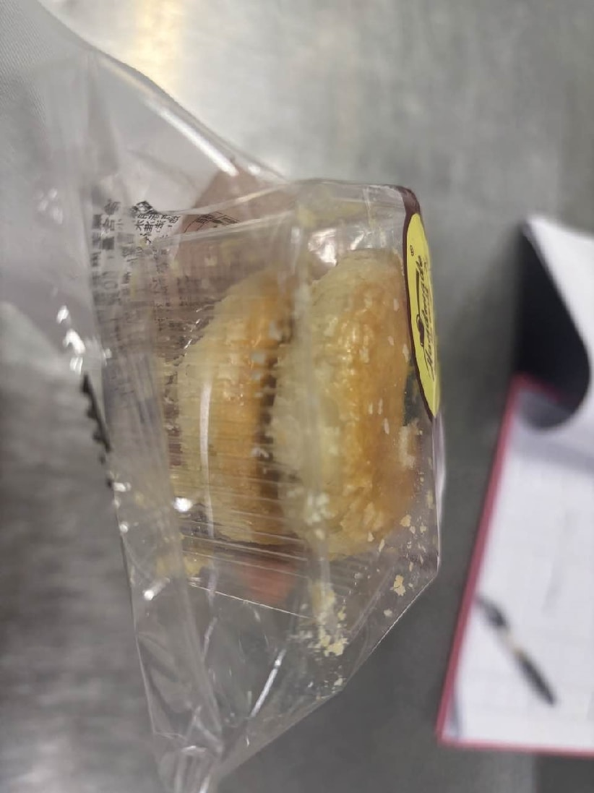 | 保质期5-7天。食品级密封包装。饼体呈圆形，形状规整，大小统一，边缘整齐，质地均匀，顶面中心有黑芝麻点缀，饼皮酥松，层次分明，饼体内黑芝麻夹馅位置居中。色泽均匀，有浓郁黑芝麻香气，口感酥松，内馅味道香浓不腻。外包装需有航美心品logo标志。要求图案文字印刷清晰醒目，颜色色调分明易辨，条纹网格类线条宽度适宜，摩擦不脱色。 无严重掉渣，无皮馅分离，无发黑，无焦糊，无残缺，无塌陷，无变形，无干硬，无发粘，无渗油，无霉点，无异色，无异物，无异味，无虫害，无腐败。 包装严密洁净，易于开启，不易产生异物。
22 | 新增 | 藜麦餐包 | 30克/个 | 个 | 250000 | 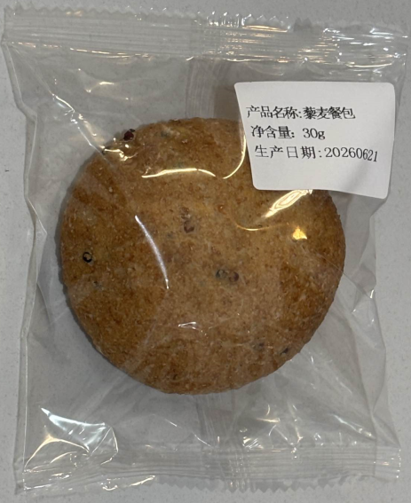 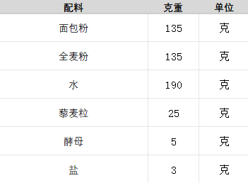 | 保质期5-7天。独立包装，食品级密封包装。面包呈圆形，形状规整，大小均匀，边缘整齐，质地均匀，圆润饱满，整体有均匀分布的藜麦粒，气孔细密，组织松软，有弹性。内里为浅黄色，色泽均匀，麦香浓郁，口感有嚼劲。外包装需有航美心品logo标志。要求图案文字印刷清晰醒目，颜色色调分明易辨，条纹网格类线条宽度适宜，摩擦不脱色。 无过大气孔，无发黑，无焦糊斑，无残缺，无掉渣，无塌陷，无变形，无干硬，无发粘，无受潮，无霉点，无异色，无异物，无异味，无虫害，无腐败。 包装严密洁净，易于开启，不易产生异物。
23 | 新增 | 黑麦餐包 | 30克/个 | 个 | 250000 | 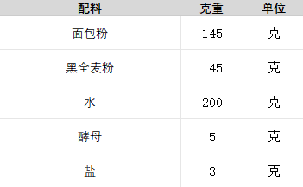 | 保质期5-7天。独立包装，食品级密封包装。面包呈圆形，形状规整，大小均匀，边缘整齐，质地均匀，圆润饱满，气孔细密，组织松软，有弹性。内里为浅棕色，色泽均匀，麦香浓郁，口感有嚼劲。外包装需有航美心品logo标志。要求图案文字印刷清晰醒目，颜色色调分明易辨，条纹网格类线条宽度适宜，摩擦不脱色。 无过大气孔，无发黑，无焦糊斑，无残缺，无掉渣，无塌陷，无变形，无干硬，无发粘，无受潮，无霉点，无异色，无异物，无异味，无虫害，无腐败。 包装严密洁净，易于开启，不易产生异物。
24 | 新增 | 荞麦餐包 | 30克/个 | 个 | 250000 | 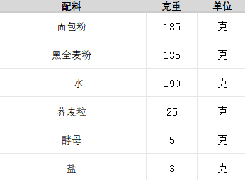 | 保质期5-7天。独立包装，食品级密封包装。面包呈圆形，形状规整，大小均匀，边缘整齐，质地均匀，圆润饱满，整体有均匀分布的荞麦粒，气孔细密，组织松软，有弹性。内里为浅棕色，色泽均匀，麦香浓郁，口感有嚼劲。外包装需有航美心品logo标志。要求图案文字印刷清晰醒目，颜色色调分明易辨，条纹网格类线条宽度适宜，摩擦不脱色。 无过大气孔，无发黑，无焦糊斑，无残缺，无掉渣，无塌陷，无变形，无干硬，无发粘，无受潮，无霉点，无异色，无异物，无异味，无虫害，无腐败。 包装严密洁净，易于开启，不易产生异物。
25 | 新增 | 迷你列巴 | 30克/个 | 个 | 250000 | 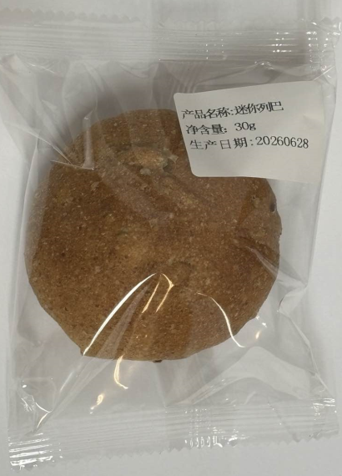 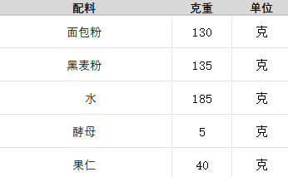 | 保质期5-7天。独立包装，食品级密封包装。面包呈圆形，形状规整，大小均匀，边缘整齐，质地均匀，圆润饱满，整体有均匀分布的果仁，气孔细密，组织松软，有弹性。内里为浅棕色，色泽均匀，有浓郁的麦香和果仁香，口感有嚼劲。外包装需有航美心品logo标志。要求图案文字印刷清晰醒目，颜色色调分明易辨，条纹网格类线条宽度适宜，摩擦不脱色。 无过大气孔，无发黑，无焦糊斑，无残缺，无掉渣，无塌陷，无变形，无干硬，无发粘，无受潮，无霉点，无异色，无异物，无异味，无虫害，无腐败。 包装严密洁净，易于开启，不易产生异物。
26 | 新增 | 黑椒恰巴塔 | 50克/个 长度11-12厘米/个 宽度6-7厘米/个 | 个 | 500000 | 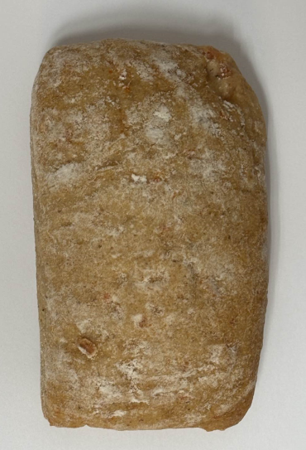 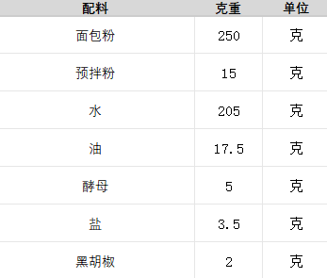 | 规格10个/袋。保质期5-7天，食品级密封包装。呈扁平椭圆状，有深开口，开口位置居中，形状规整，大小均匀，表面薄粉均匀，切面整齐，质地均匀，组织松软，有弹性。切面为浅棕色，色泽均匀，麦香浓郁，口感有嚼劲。 切口无歪斜，无过大气孔，无焦糊斑，无残缺，无掉渣，无塌陷，无变形，无干硬，无发粘，无发黑，无受潮，无霉点，无异色，无异物，无异味，无虫害，无腐败。 包装严密洁净，易于开启，不易产生异物。
27 | 新增 | 羽衣甘蓝芝士恰巴塔 | 50克/个 长度11-12厘米/个 宽度6-7厘米/个 | 个 | 500000 | 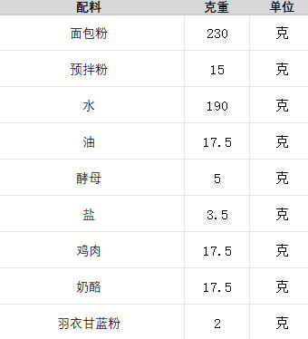 | 规格10个/袋。保质期5-7天，食品级密封包装。呈扁平椭圆状，有深开口，开口位置居中，形状规整，大小均匀，表面薄粉均匀，切面整齐，质地均匀，组织松软，有弹性。切面为绿色，色泽均匀，麦香浓郁，口感有嚼劲。 切口无歪斜，无过大气孔，无焦糊斑，无残缺，无掉渣，无塌陷，无变形，无干硬，无发粘，无发黑，无受潮，无霉点，无异色，无异物，无异味，无虫害，无腐败。 包装严密洁净，易于开启，不易产生异物。
28 | 新增 | 全麦帕尼尼 | 50克/个 长度11-12厘米/个 宽度6-7厘米/个 | 个 | 500000 | 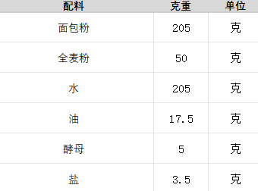 | 规格10个/袋。保质期5-7天，食品级密封包装。呈扁平椭圆状，有深开口，开口位置居中，形状规整，大小均匀，表面薄粉均匀，切面整齐，质地均匀，组织松软，有弹性。切面为淡黄色，色泽均匀，麦香浓郁，口感有嚼劲。 切口无歪斜，无过大气孔，无焦糊斑，无残缺，无掉渣，无塌陷，无变形，无干硬，无发粘，无发黑，无受潮，无霉点，无异色，无异物，无异味，无虫害，无腐败。 包装严密洁净，易于开启，不易产生异物。
29 | 新增 | 黑麦帕尼尼 | 50克/个 长度11-12厘米/个 宽度6-7厘米/个 | 个 | 500000 | 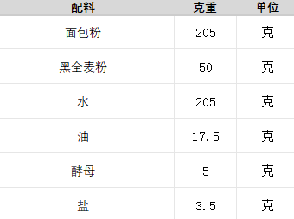 | 规格10个/袋。保质期5-7天，食品级密封包装。呈扁平椭圆状，有深开口，开口位置居中，形状规整，大小均匀，表面薄粉均匀，切面整齐，质地均匀，组织松软，有弹性。切面为浅棕色，色泽均匀，麦香浓郁，口感有嚼劲。 切口无歪斜，无过大气孔，无焦糊斑，无残缺，无掉渣，无塌陷，无变形，无干硬，无发粘，无发黑，无受潮，无霉点，无异色，无异物，无异味，无虫害，无腐败。 包装严密洁净，易于开启，不易产生异物。
30 | 新增 | 麦芬堡 | 50克/个 长度11-12厘米/个 宽度6-7厘米/个 | 个 | 500000 | 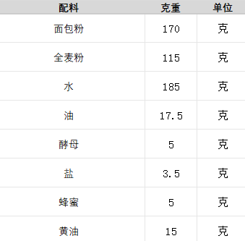 | 规格10个/袋。保质期5-7天，食品级密封包装。呈扁平椭圆状，有深开口，开口位置居中，形状规整，大小均匀，表面薄粉均匀，切面整齐，质地均匀，组织松软，有弹性。切面为淡黄色，色泽均匀，麦香浓郁，口感有嚼劲。 切口无歪斜，无过大气孔，无焦糊斑，无残缺，无掉渣，无塌陷，无变形，无干硬，无发粘，无发黑，无受潮，无霉点，无异色，无异物，无异味，无虫害，无腐败。 包装严密洁净，易于开启，不易产生异物。
31 | 新增 | 独立开心果酱杯糕 | 55克/个 | 个 | 600000 | 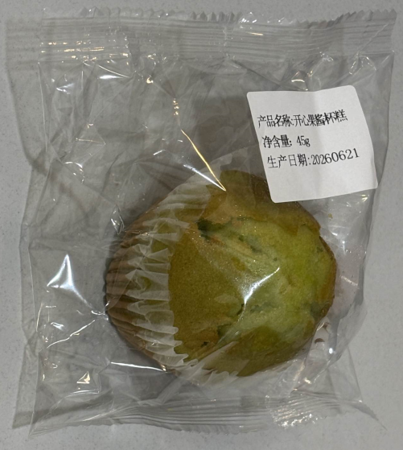 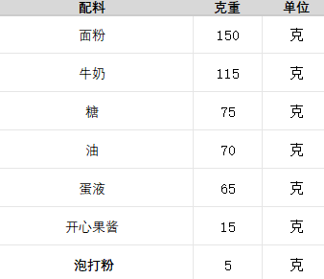 | 保质期5-7天。食品级密封包装。形状规整，大小均匀，边缘整齐，质地均匀细腻，有弹性，有杯糕纸托。内里呈绿色，色泽均匀，有浓郁蛋奶香气，口感松软湿润。外包装需有航美心品logo标志。要求图案文字印刷清晰醒目，颜色色调分明易辨，条纹网格类线条宽度适宜，摩擦不脱色。 无过大气孔，无发黑，无焦糊斑，无残缺，无掉渣，无塌陷，无变形，无干硬，无发粘，无渗油，无霉点，无异色，无异物，无异味，无虫害，无腐败。 包装严密洁净，易于开启，不易产生异物。
32 | 新增 | 独立巧克力酱杯糕 | 55克/个 | 个 | 600000 | 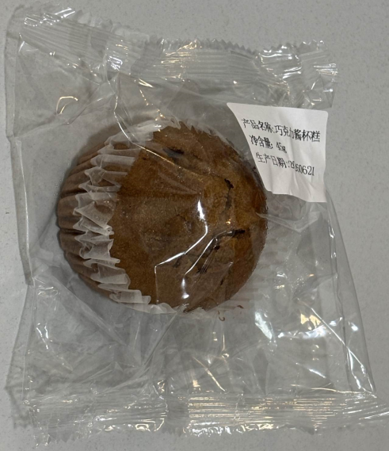 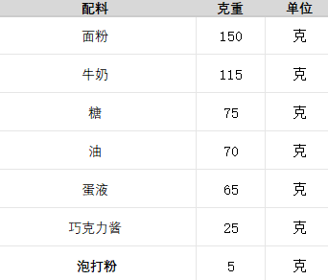 | 保质期5-7天。食品级密封包装。形状规整，大小均匀，边缘整齐，质地均匀细腻，有弹性，有杯糕纸托。内里呈棕色，色泽均匀，有浓郁蛋奶和巧克力香气，口感松软湿润。外包装需有航美心品logo标志。要求图案文字印刷清晰醒目，颜色色调分明易辨，条纹网格类线条宽度适宜，摩擦不脱色。 无过大气孔，无发黑，无焦糊斑，无残缺，无掉渣，无塌陷，无变形，无干硬，无发粘，无渗油，无霉点，无异色，无异物，无异味，无虫害，无腐败。 包装严密洁净，易于开启，不易产生异物。
33 | 新增 | 独立椰子杯糕 | 55克/个 | 个 | 600000 | 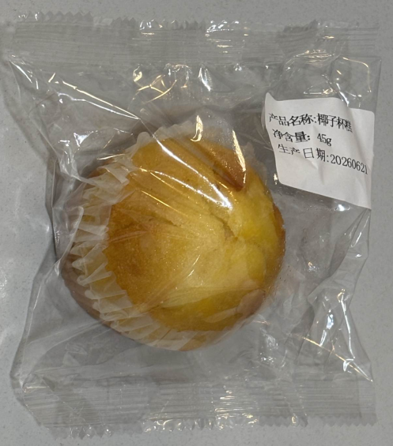 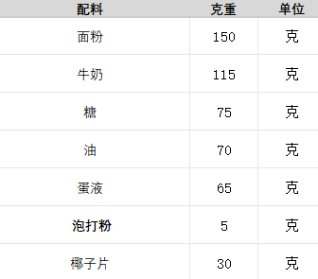 | 保质期5-7天。食品级密封包装。形状规整，大小均匀，边缘整齐，质地均匀细腻，有弹性，顶部有椰子脆片，有杯糕纸托。内里呈黄色，色泽均匀，有浓郁蛋奶和椰蓉香气，口感松软湿润。外包装需有航美心品logo标志。要求图案文字印刷清晰醒目，颜色色调分明易辨，条纹网格类线条宽度适宜，摩擦不脱色。 无过大气孔，无发黑，无焦糊斑，无残缺，无掉渣，无塌陷，无变形，无干硬，无发粘，无渗油，无霉点，无异色，无异物，无异味，无虫害，无腐败。 包装严密洁净，易于开启，不易产生异物。
34 | 新增 | 迷你开心果酱杯糕 | 35克/个 | 个 | 150000 |  | 保质期5-7天。食品级密封包装。形状规整，大小均匀，边缘整齐，质地均匀细腻，有弹性，有杯糕纸托。内里呈绿色，色泽均匀，有浓郁蛋奶香气，口感松软湿润。外包装需有航美心品logo标志。要求图案文字印刷清晰醒目，颜色色调分明易辨，条纹网格类线条宽度适宜，摩擦不脱色。 无过大气孔，无发黑，无焦糊斑，无残缺，无掉渣，无塌陷，无变形，无干硬，无发粘，无渗油，无霉点，无异色，无异物，无异味，无虫害，无腐败。 包装严密洁净，易于开启，不易产生异物。
35 | 新增 | 迷你巧克力酱杯糕 | 35克/个 | 个 | 150000 |  | 保质期5-7天。食品级密封包装。形状规整，大小均匀，边缘整齐，质地均匀细腻，有弹性，有杯糕纸托。内里呈棕色，色泽均匀，有浓郁蛋奶和巧克力香气，口感松软湿润。外包装需有航美心品logo标志。要求图案文字印刷清晰醒目，颜色色调分明易辨，条纹网格类线条宽度适宜，摩擦不脱色。 无过大气孔，无发黑，无焦糊斑，无残缺，无掉渣，无塌陷，无变形，无干硬，无发粘，无渗油，无霉点，无异色，无异物，无异味，无虫害，无腐败。 包装严密洁净，易于开启，不易产生异物。
36 | 新增 | 迷你椰子杯糕 | 35克/个 | 个 | 150000 |  | 保质期5-7天。食品级密封包装。形状规整，大小均匀，边缘整齐，质地均匀细腻，有弹性，顶部有椰子脆片，有杯糕纸托。内里呈黄色，色泽均匀，有浓郁蛋奶和椰蓉香气，口感松软湿润。外包装需有航美心品logo标志。要求图案文字印刷清晰醒目，颜色色调分明易辨，条纹网格类线条宽度适宜，摩擦不脱色。 无过大气孔，无发黑，无焦糊斑，无残缺，无掉渣，无塌陷，无变形，无干硬，无发粘，无渗油，无霉点，无异色，无异物，无异味，无虫害，无腐败。 包装严密洁净，易于开启，不易产生异物。
37 | 新增 | 紫薯馅老婆饼 | 25克*2/袋 | 袋 | 150000 | 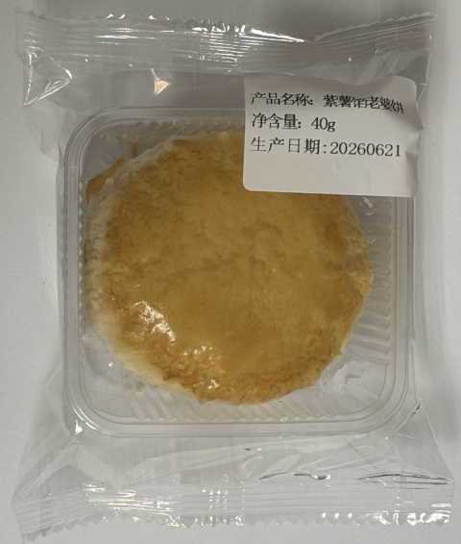 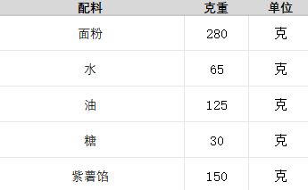 | 保质期5-7天。食品级密封包装。饼体呈圆形，形状规整，大小统一，边缘整齐，质地均匀，饼皮酥松，层次分明，饼体内紫薯夹馅位置居中。色泽均匀，有浓郁紫薯香气，口感酥松，内馅味道香浓不腻。外包装需有航美心品logo标志。要求图案文字印刷清晰醒目，颜色色调分明易辨，条纹网格类线条宽度适宜，摩擦不脱色。 无严重掉渣，无皮馅分离，无发黑，无焦糊，无残缺，无塌陷，无变形，无干硬，无发粘，无渗油，无霉点，无异色，无异物，无异味，无虫害，无腐败。 包装严密洁净，易于开启，不易产生异物。

采购包2清真面包类产品
2026年面包类产品项目需求明细-采购包2
序号 | 物料编码 | 物料名称 | 现用规格型号 | 计量单位 | 年度用量 参考 | 图片参考 | 原料描述
1 | 新增 | 夫卡其亚包（清真） | 100-110克/个 长度14.5厘米 宽度8厘米 高度3厘米 | 个 | 8400 | 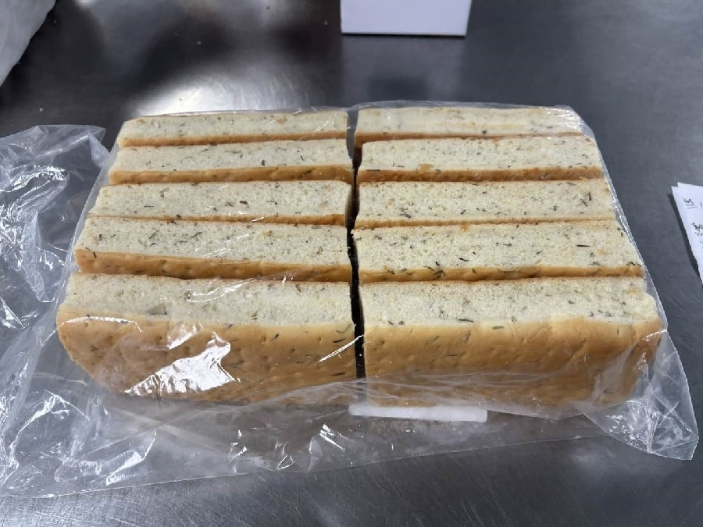 | 规格10-15个/袋。保质期5-7天，密封包装。呈长方形切片，形状规整，薄厚均匀，边缘整齐，质地均匀，气孔细密，组织松软，有弹性，整体均匀分布细小迷迭香碎。切面为淡黄色，色泽均匀，有浓郁迷迭香味和麦香味，口感松软。 无过大气孔，边缘无发黑，无焦糊斑，无残缺，无掉渣，无塌陷，无变形，无干硬，无发粘，无受潮，无霉点，无异色，无异物，无异味，无虫害，无腐败。 包装严密洁净，易于开启，不易产生异物。
2 | 新增 | 夫卡其亚大片（清真） | 长度31厘米 宽度29厘米 厚度2厘米 400-450克/袋 | 袋 | 20000 | 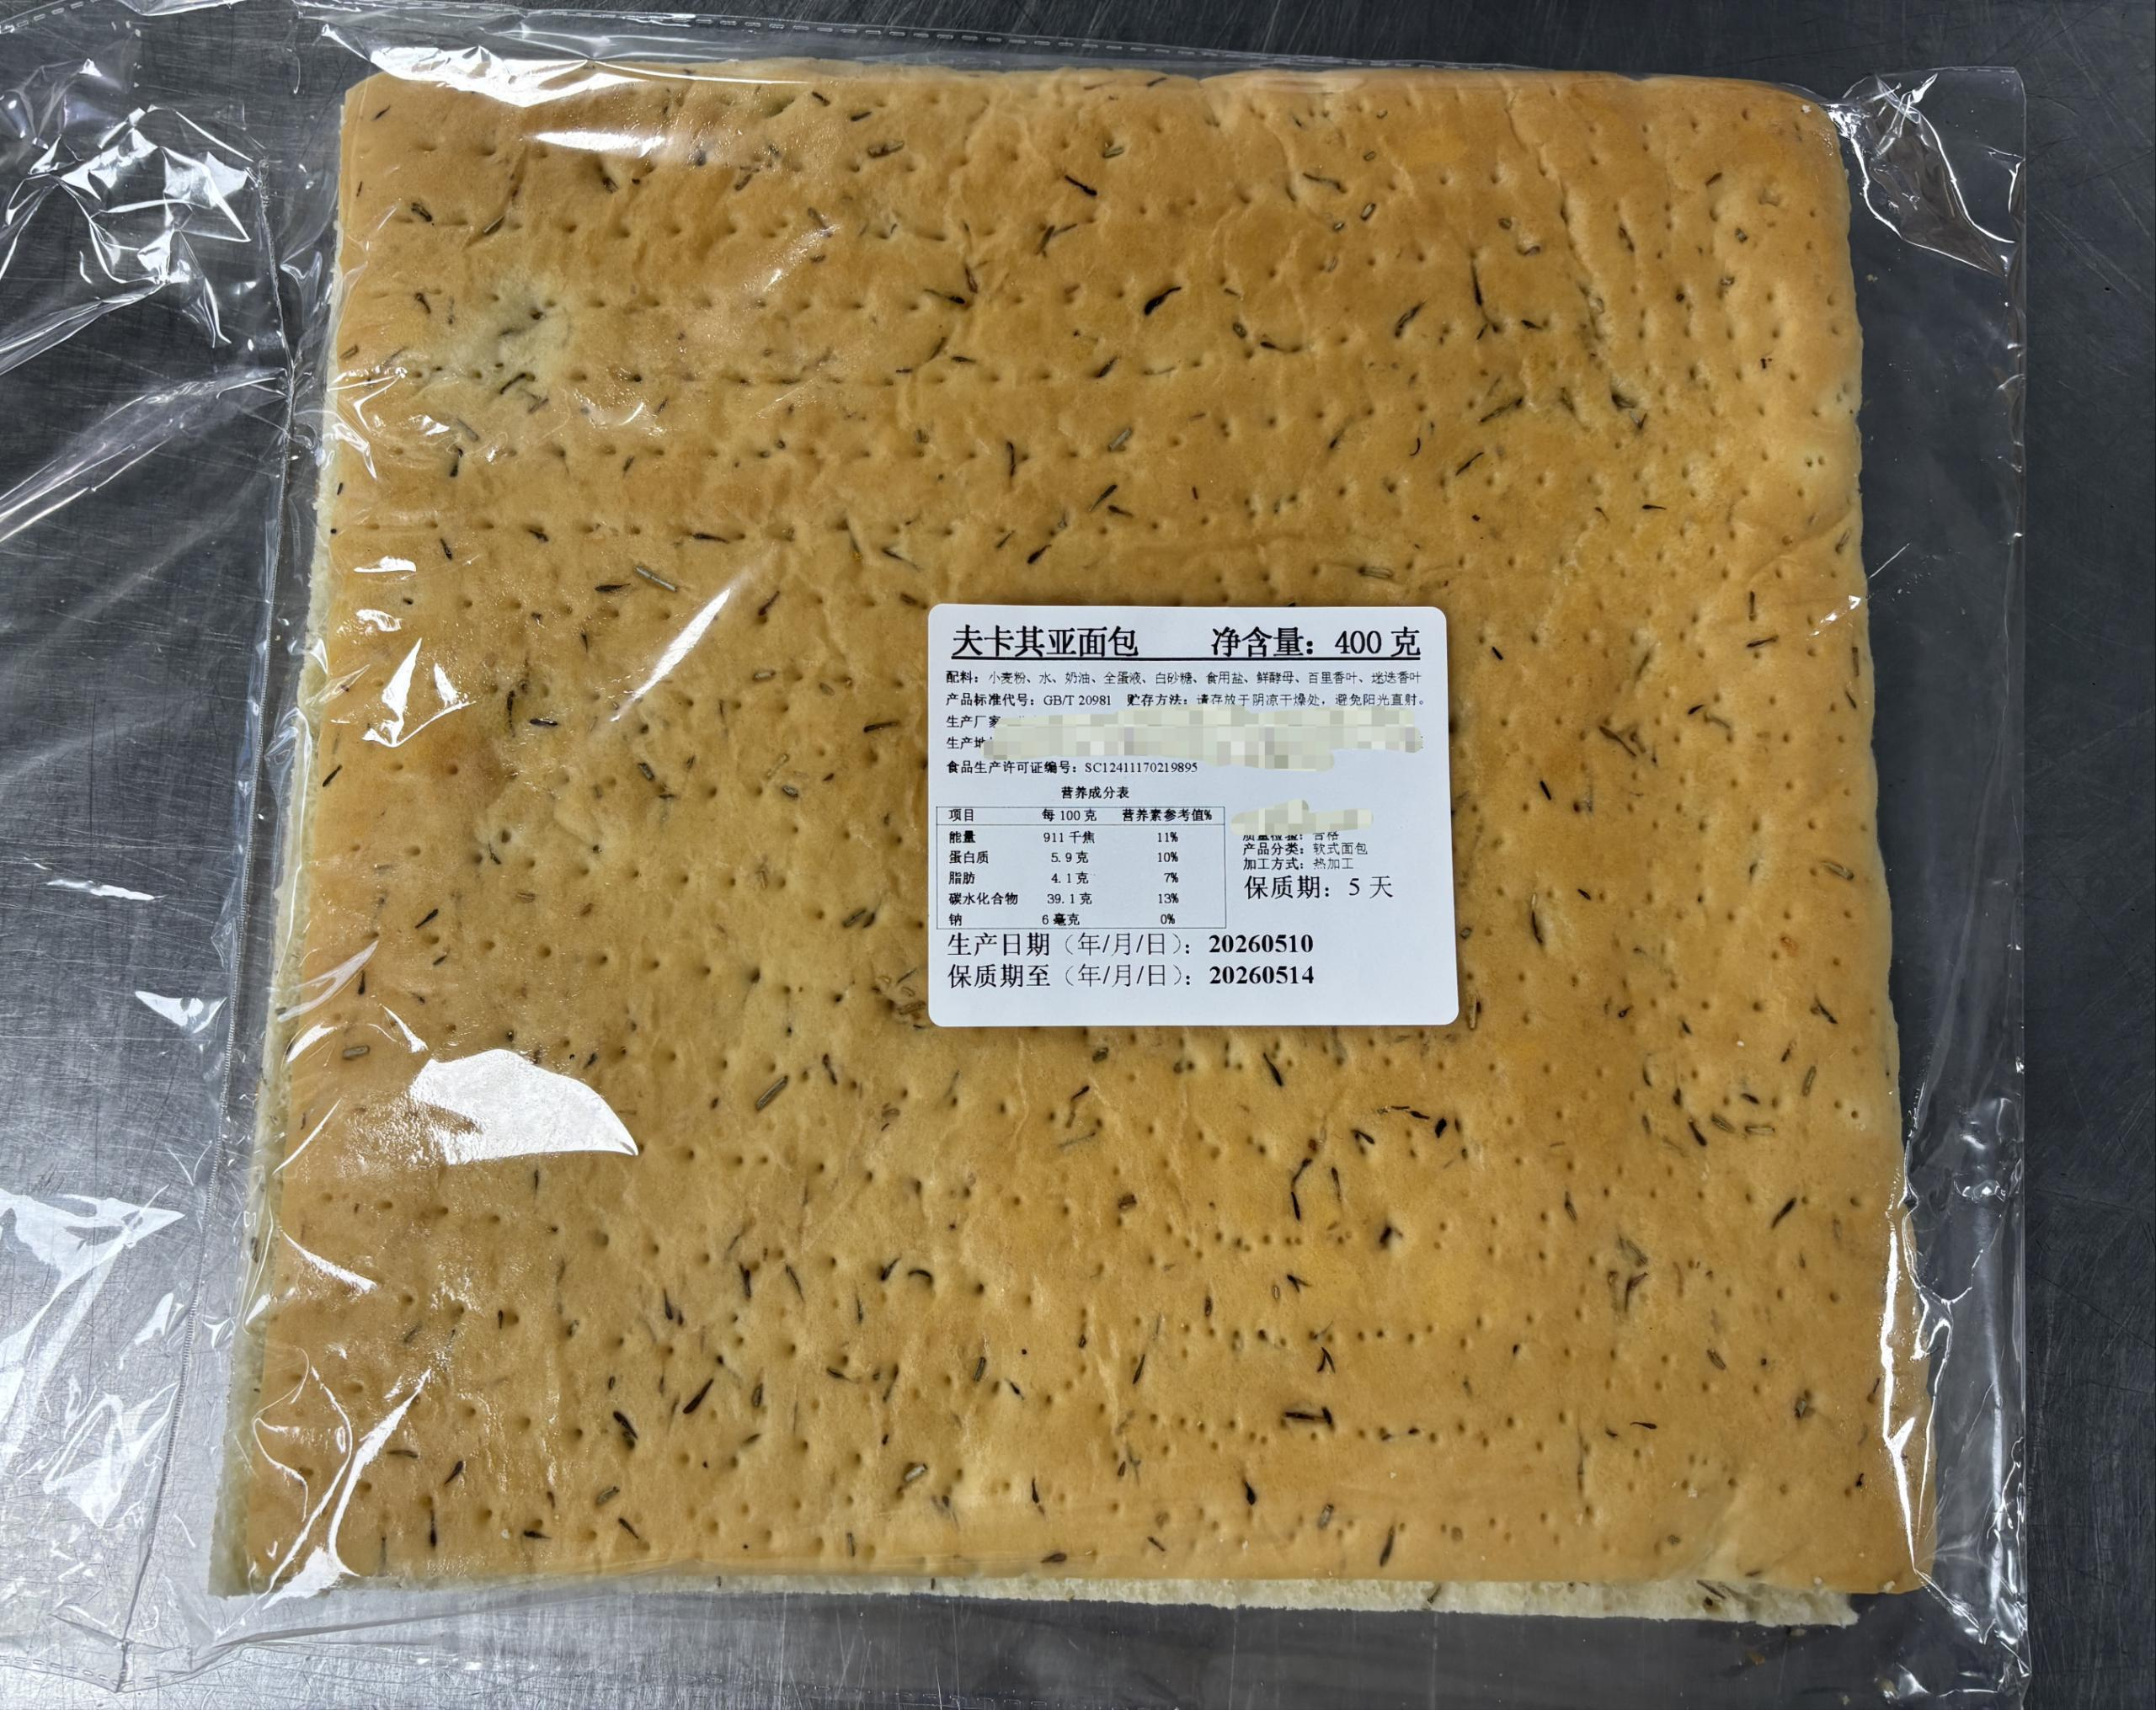 | 保质期5-7天，食品级密封包装。呈方形大片状，横向从中间切开，形状规整，薄厚均匀，边缘整齐，质地均匀，气孔细密，组织松软，有弹性，整体均匀分布细小迷迭香碎。切面为淡黄色，色泽均匀，有浓郁迷迭香味和麦香味，口感松软。 无过大气孔，边缘无发黑，无焦糊斑，无残缺，无掉渣，无塌陷，无变形，无干硬，无发粘，无受潮，无霉点，无异色，无异物，无异味，无虫害，无腐败。 包装严密洁净，易于开启，不易产生异物。

